Préambule
Ce chapitre s’appuie sur des données établies et consolidées par Île de France Mobilités à partir des informations fournies par ses partenaires (SNCF, RATP, Optile/Opérateurs DSP).
Lorsqu’elles sont disponibles, les données sont présentées par département ou par territoire et sur plusieurs années, afin d’appréhender les tendances d’évolution observées depuis 2000.

Utilisation des données
La reproduction des données présentées dans ce chapitre est autorisée avec mention de la source.
La mise en œuvre des fichiers est faite sous l'entière responsabilité de l'utilisateur, en particulier quant aux résultats obtenus à partir de ceux-ci.
De convention expresse dans tous les cas, aucune garantie tacite ou implicite n'est accordée par Île de France Mobilités , que ce soit au titre de préjudice direct ou indirect, commercial ou financier ou pour toute autre cause.
Île de France Mobilités n'assure aucun service de quelque nature qu'il soit, notamment de conseil, sur les fichiers mis à disposition.

1-voyages annuels
 La fréquentation annuelle
Dans le métro, on comptabilise le nombre d’utilisations en provenance de la voie publique, du réseau de surface et du RER. En revanche les correspondances entre lignes de métro ne sont pas prises en compte.
Dans les RER et les trains, on comptabilise le nombre d'utilisations en provenance de la voie publique, du réseau de surface et du métro. Les correspondances entre lignes de RER et de Trains ne sont pas prises en compte.
Sur le réseau de surface (bus, tramways), les utilisateurs en provenance de la voie publique, du métro, du RER ou d’une autre ligne du réseau de surface sont comptés.
Ainsi, tandis qu’un correspondant métro-métro ou RER-RER est comptabilisé une seule fois (au moment de son entrée sur le réseau), toute correspondance bus○ bus, bus○ RER ou bus○métro engendre un double comptage.
Les comptages annuels sont effectués tout au long de l'année : jours ouvrables, week-ends, y compris vacances scolaires.

Figure 1.1 : Nombre de voyages annuels par mode, en millions

 |  |  | 2000 | 2001 | 2002 | 2003 | 2004 | 2005 | 2006 | 2007 | 2008 | 2009 | 2010 | 2011 | 2012 | 2013 | 2014 | 2015 | 2016 | 2017 | 2018 | 2019 | 2020 | 2021 | 2022 | 2023 | 2024 | 2025
Trains |  | SNCF serie redressée (T12 inclus, T4 et T11E exclus) | 641 | 657 | 677 | 689 | 725 | 747 | 774 | 800 | 816 | 815 | 820 | 842 | 857 | 877 | 877 | 890 | 932 | 949 | 913 | 911 | 495 | 600 | 736 | 780 | 858 | 912
 |  | RATP | 404 | 415 | 410 | 400 | 438 | 445 | 452 | 447 | 469 | 448 | 456 | 469 | 477 | 469 | 474 | 469 | 478 | 493 | 497 | 497 | 264 | 342 | 461 | 488 | 507 | 524
 |  | TOTAL | 1,045 | 1,072 | 1,087 | 1,090 | 1,163 | 1,192 | 1,226 | 1,247 | 1,285 | 1,263 | 1,277 | 1,311 | 1,334 | 1,346 | 1,351 | 1,359 | 1,411 | 1,441 | 1,409 | 1,407 | 759 | 941 | 1,197 | 1,267 | 1,365 | 1,436
Métro |  | RATP | 1,248 | 1,262 | 1,283 | 1,248 | 1,336 | 1,373 | 1,410 | 1,387 | 1,472 | 1,479 | 1,505 | 1,524 | 1,541 | 1,527 | 1,526 | 1,520 | 1,519 | 1,539 | 1,560 | 1,498 | 753 | 1,015 | 1,339 | 1,411 | 1,479 | 1,523
MODES FERRES |  |  | 2,293 | 2,334 | 2,370 | 2,338 | 2,499 | 2,565 | 2,636 | 2,634 | 2,757 | 2,742 | 2,782 | 2,835 | 2,875 | 2,873 | 2,877 | 2,879 | 2,930 | 2,980 | 2,969 | 2,905 | 1,512 | 1,957 | 2,536 | 2,679 | 2,844 | 2,958
Tramway ** |  | TOTAL | 25 | 36 | 39 | 39 | 44 | 48 | 50 | 80 | 97 | 97 | 109 | 115 | 117 | 193 | 233 | 267 | 287 | 294 | 315 | 340 | 220 | 266 | 333 | 360 | 380 | 389
Bus à Paris |  | RATP | 355 | 349 | 353 | 342 | 349 | 331 | 324 | 329 | 346 | 345 | 340 | 352 | 335 | 315 | 331 | 326 | 330 | 321 | 316 | 291 | 198 | 212 | 215 | 208 | 215 | 221
Bus en petite couronne |  | RATP | 553 | 564 | 573 | 576 | 601 | 609 | 617 | 616 | 653 | 643 | 634 | 637 | 627 | 624 | 653 | 662 | 684 | 692 | 689 | 681 | 458 | 524 | 530 | 542 | 564 | 543
Bus en grande couronne/ DSP Bus Petite Couronne |  | Optile/Opérateurs DSP + TRA | 239 | 241 | 244 | 253 | 259 | 265 | 273 | 278 | 284 | 294 | 299 | 315 | 326 | 335 | 348 | 368 | 397 | 406 | 417 | 449 | 258 | 341 | 368 | 368 | 402 | 420
Bus en petite et grande couronnes |  | Total RATP+ Optile/Opérateurs DSP+TRA | 792 | 805 | 817 | 829 | 860 | 874 | 890 | 894 | 937 | 937 | 933 | 952 | 953 | 959 | 1,001 | 1,030 | 1,081 | 1,098 | 1,106 | 1,130 | 716 | 864 | 899 | 910 | 966 | 963
Noctiliens |  | RATP | 3 | 3 | 3 | 4 | 4 | 4 | 7 | 7 | 7 | 8 | 8 | 8 | 8 | 9 | 9 | 10 | 10 | 11 | 12 | 13 | 9 | 9 | 12 | 12 | 12 | 11
 |  | SNCF | - | - | - | - | - | - | 1 | 1 | 1 | 1 | 0 | 1 | 1 | 1 | 1 | 1 | 1 | 1 | 1 | 1 | 1 | 1 | 1 | 1 | 0 | 0
BUS |  |  | 1,149 | 1,157 | 1,173 | 1,174 | 1,213 | 1,209 | 1,221 | 1,231 | 1,292 | 1,291 | 1,281 | 1,313 | 1,297 | 1,284 | 1,342 | 1,367 | 1,422 | 1,431 | 1,436 | 1,435 | 924 | 1,087 | 1,128 | 1,130 | 1,192 | 1,195
TOUS MODES |  |  | 2,318 | 3,528 | 3,582 | 3,550 | 3,756 | 3,822 | 3,907 | 3,944 | 4,146 | 4,130 | 4,172 | 4,264 | 4,289 | 4,349 | 4,452 | 4,512 | 4,638 | 4,705 | 4,720 | 4,680 | 2,656 | 3,310 | 3,997 | 4,169 | 4,416 | 4,542
Remarques :
Un voyage en train SNCF correspond à un trajet effectué par un voyageur dans un seul véhicule. Si, pour son déplacement, le voyageur effectue une correspondance, on dénombre deux voyages.
Le trafic ferré a été recalculé sur la période 2000 à 2024 afin de neutraliser l'écart suite au changement de méthode de calcul entre le modèle d’estimation de trafic CAB Tendance et les comptages manuels.
- Trafic SNCF hors parcours complémentaire (au-delà des limites de l'Ile-de-France) ; trafic 393 +TVM inclus dans Bus en petite couronne
- A partir de 2010, changement de méthode de dénombrement du nombre de voyages Grande Couronne
-En 2024 changement de méthode de calcul sur le recensement du trafic sur les bus Grande Couronne
** Les voyages sur la ligne T4 et T11 sont intégrés à partir de 2015,
Les données de trafic du T9, T10, T14 sont issues des validations.
-Jusqu'en 2024, le T12 n'est pas dissocié du RER C dans la série Train SNCF.
-En octobre 2025 passage en DSP et changement d'opérateur pour 58 lignes RATP.
Changement d'opérateurs des lignes T4, T11, T12, T13 :
- Depuis mars 2025 : gestion par Stretto des lignes T4, T11 et T14 (ex ligne P, tronçon Esbly-Crécy).
- Depuis décembre 2025 : gestion par RATP Cap des lignes T12 et T13.
-T2 mise en service en 1997 entre la porte de Versailles et le pont de Bezons.
-T3a mise en service en 2006 entre le Pont du Garigliano et la Porte de Vincennes
-T3B mise en service en 2012 entre la Porte de Vincennes et Porte d'Asnières.
-T4 mise en service en 2006 entre Aulnay-sous-Bois et Bondy.
-T5 mise en service en 2013 entre le marché de Saint-Denis et la gare de Garges - Sarcelles.
-T6 mise en service en 2014 entre Châtillon Montrouge et Robert Wagner.
-T7 mise en service en 2013 entreLouis Aragon et Porte de l'Essonne.
-T8 mise en service en 2014 entre Saint-Denis - Épinay-sur-Seine/Villetaneuse.
-T11E Mise en service en 2017 entre Epinay sur Seine et Le Bourget.
-T4 prolongement en 2019 en direction de Montfermeil.
-T9 mis en service en 2021 entre Porte de Choisy et Orly - Gaston Viens.
-T13 mise en service en 2022 entre Saint-Germain-en-Laye et Saint-Cyr
-T10 mise en service en 2023 entre Clamart et Antony
-T12 mise en service en 2023 entre Massy-Palaiseau et Evry-Courcouronnes
Le T12 emprunte entre les gares de Massy et Petit Vaux 10km des voies du RER C et dessert maintenant à la place du RER C les 5 gares de la ligne.
-T3B prolongement en 2024 entre Marguerite Long et Porte Dauphine.
-T14 mise en service en mars 2025 entre Esbly et Crécy-la-Chapelle
-Ligne 14 prolongement en 2020 entre Saint-Lazare et Mairie de Saint-Ouen et prolongement en 2024 à Aéroport d'Orly et Saint-Denis Pleyel.
-Ligne 4 prolongement en 2013 à Mairie de Montrouge et prolongement en 2022 à Bagneux - Lucie Aubrac
-Ligne 12 prolongement en 2013 à Front populaire et prolongement en 2022 à Mairie d'Aubervilliers.
-Ligne 11 prolongement en 2024 de Mairie des Lilas à Rosny – Bois-Perrier.
-Prolongement RER E en 2024 entre Gare Saint-Lazare à Nanterre La Folie.
- Deux nouvelles lignes de Noctilien (N146 et N155) ont été créées en 2023,
- 13 lignes de Noctilien sont passées en délégation de service public suite à l'ouverture à la concurrence des transports en commun en Ile-de-France
-Ligne V mise en service en 2024 entre Massy - Palaiseau et de Versailles-Chantiers.
Depuis 2023 Noctilien est exploité par la RATP mais aussi par d'autres opérateurs dans le cadre de l'ouverture à la concurrence des transports en commun en Île-de-France.

Faits marquants: Mouvements sociaux deuxième trimestre 2018 et quatrième trimestre 2019, crise sanitaire en 2020, mouvement sociaux en 2023; Jeux Olympiques de Paris 2024.
Source : Île de France Mobilités Multi-opérateurs

Figure 1.2 : Evolution annuelle moyenne du nombre de voyages par mode

 | 2000-2014 | 2006-2014 | 2014-2015 | 2014-2016 | 2014-2017 | 2014-2018 | 2014-2019 | 2014-2020 | 2014-2021 | 2014-2022 | 2014-2023 | 2014-2024 | 2014-2025
Trains | 1.8% | 1.2% | 0.6% | 2.2% | 2.2% | 1.1% | 0.8% | -9.2% | -5.0% | -1.5% | -0.7% | 0.1% | 0.6%
Métro | 1.5% | 1.0% | -0.4% | -0.2% | 0.3% | 0.5% | -0.4% | -11.1% | -5.7% | -1.6% | -0.9% | -0.3% | 0.0%
Tramway | 17.5% | 21.2% | 14.1% | 10.6% | 7.8% | 7.9% | 7.5% | -1.6% | 2.2% | 5.8% | 4.5% | 5.0% | 3.5%
Bus à Paris | -0.5% | 0.3% | -1.5% | -0.3% | -1.0% | -1.1% | -2.5% | -8.2% | -6.1% | -5.2% | -5.0% | -4.2% | -3.6%
Bus en Petite Couronne | 1.2% | 0.7% | 1.4% | 2.3% | 2.0% | 1.4% | 0.8% | -5.7% | -3.1% | -2.6% | -2.1% | -1.5% | -1.7%
Bus en Grande Couronne | 2.7% | 3.0% | 6.0% | 6.9% | 5.3% | 3.7% | 5.3% | -4.9% | -0.3% | 0.7% | 0.6% | 1.5% | 1.7%

Figure 1. 3 : Evolution du nombre de voyages par mode, base 100 en 2000

 | 2000 | 2001 | 2002 | 2003 | 2004 | 2005 | 2006 | 2007 | 2008 | 2009 | 2010 | 2011 | 2012 | 2013 | 2014 | 2015 | 2016 | 2017 | 2018 | 2019 | 2020 | 2021 | 2022 | 2023 | 2024 | 2025
Métro | 100 | 101 | 103 | 100 | 107 | 110 | 113 | 111 | 118 | 119 | 121 | 122 | 123 | 122 | 122 | 122 | 122 | 123 | 125 | 120 | 60 | 81 | 107 | 113 | 118 | 122
Trains | 100 | 103 | 104 | 104 | 111 | 114 | 117 | 119 | 123 | 121 | 122 | 125 | 128 | 129 | 129 | 130 | 135 | 138 | 135 | 135 | 73 | 90 | 114 | 121 | 131 | 135
Bus à Paris | 100 | 98 | 100 | 96 | 98 | 93 | 91 | 93 | 98 | 97 | 96 | 99 | 94 | 89 | 93 | 92 | 93 | 91 | 89 | 82 | 56 | 60 | 61 | 58 | 60 | 62
Bus en Petite Couronne | 100 | 102 | 104 | 104 | 109 | 110 | 112 | 111 | 118 | 116 | 115 | 115 | 113 | 113 | 118 | 120 | 124 | 125 | 125 | 123 | 83 | 95 | 96 | 98 | 102 | 98
Bus en Grande Couronne | 100 | 101 | 102 | 106 | 108 | 111 | 114 | 116 | 119 | 123 | 125 | 132 | 136 | 140 | 146 | 154 | 166 | 170 | 174 | 188 | 108 | 142 | 154 | 154 | 168 | 176
Bus en petite et grande couronnes | 100 | 102 | 103 | 105 | 109 | 110 | 112 | 113 | 118 | 118 | 118 | 120 | 120 | 121 | 126 | 130 | 136 | 139 | 140 | 143 | 90 | 109 | 114 | 115 | 122 | 122
Tramway | 100 | 144 | 156 | 156 | 176 | 192 | 200 | 320 | 389 | 389 | 437 | 462 | 469 | 771 | 932 | 1,067 | 1,147 | 1,176 | 1,262 | 1,359 | 881 | 1,066 | 1,333 | 1,440 | 1,522 | 1,555

Evolution du nombre de voyages par mode (sauf tramway) , base 100 en 2000
Crise sanitaire

Figure 1.4 : Voguéo
 | 2008 | 2009 | 2010 | 2011 *
Nombre de voyageurs | 101,450 | 158,000 | 227 600 | 92,100
* En 2011, le service n'a fonctionné que du 1er janvier au 5 juin 2011
Source: Île-de-France Mobilités

Evolution du nombre de voyages en tramway, base 100 en 2000
Crise sanitaire

2- Voyages annuels Métro
Figure 2: Le nombre de voyages annuels dans le métro, en millions

 | 2000 | 2001 | 2002 | 2003 | 2004 | 2005 | 2006 | 2007 | 2008 | 2009 | 2010 | 2011 | 2012 | 2013 | 2014 | 2015 | 2016 | 2017 | 2018 | 2019 | 2020 | 2021 | 2022 | 2023 | 2024 | 2025
Ligne 1 | - | - | - | - | - | - | - | 167 | 176 | 172 | 171 | 174 | 175 | 177 | 178 | 179 | 178 | 181 | 181 | 184 | 94 | 112 | 153 | 166 | 168 | 169
Ligne 2 | - | - | - | - | - | - | - | 94 | 100 | 102 | 104 | 105 | 104 | 103 | 105 | 103 | 103 | 105 | 109 | 102 | 51 | 68 | 88 | 92 | 92 | 92
Ligne 3 (+3bis)* | - | - | - | - | - | - | - | 94 | 98 | 98 | 102 | 103 | 104 | 102 | 103 | 101 | 101 | 101 | 99 | 93 | 44 | 61 | 79 | 85 | 86 | 80
Ligne 3bis | - | - | - | - | - | - | - | - | - | - | - | - | - | - | - | - | - | - | - | - | - | - | 1 | 1 | 2 | 1
Ligne 4 | - | - | - | - | - | - | - | 159 | 173 | 172 | 174 | 173 | 174 | 167 | 164 | 161 | 158 | 156 | 152 | 158 | 80 | 106 | 138 | 152 | 161 | 167
Ligne 5 | - | - | - | - | - | - | - | 92 | 99 | 101 | 103 | 104 | 107 | 104 | 108 | 108 | 109 | 111 | 114 | 109 | 55 | 78 | 98 | 100 | 102 | 105
Ligne 6 | - | - | - | - | - | - | - | 103 | 103 | 104 | 107 | 111 | 112 | 112 | 106 | 111 | 111 | 114 | 115 | 103 | 50 | 66 | 96 | 100 | 102 | 100
Ligne 7 (+7bis)* | - | - | - | - | - | - | - | 121 | 127 | 129 | 134 | 136 | 137 | 136 | 133 | 135 | 134 | 135 | 136 | 128 | 64 | 87 | 112 | 119 | 121 | 119
Ligne 7bis | - | - | - | - | - | - | - | - | - | - | - | - | - | - | - | - | - | - | - | - | - | - | 3 | 3 | 4 | 3
Ligne 8 | - | - | - | - | - | - | - | 89 | 94 | 96 | 98 | 99 | 102 | 103 | 105 | 104 | 104 | 106 | 108 | 101 | 49 | 67 | 92 | 96 | 105 | 106
Ligne 9 | - | - | - | - | - | - | - | 120 | 128 | 127 | 131 | 132 | 135 | 135 | 135 | 134 | 135 | 138 | 143 | 136 | 68 | 94 | 124 | 131 | 133 | 129
Ligne 10 | - | - | - | - | - | - | - | 40 | 42 | 43 | 43 | 44 | 45 | 45 | 46 | 45 | 45 | 45 | 46 | 45 | 21 | 29 | 39 | 42 | 44 | 44
Ligne 11 | - | - | - | - | - | - | - | 46 | 48 | 48 | 49 | 49 | 50 | 49 | 48 | 48 | 47 | 47 | 48 | 39 | 23 | 31 | 40 | 40 | 43 | 52
Ligne 12 | - | - | - | - | - | - | - | 79 | 83 | 82 | 85 | 85 | 86 | 87 | 87 | 84 | 84 | 84 | 85 | 80 | 38 | 54 | 75 | 83 | 86 | 84
Ligne 13 | - | - | - | - | - | - | - | 115 | 123 | 124 | 127 | 129 | 131 | 129 | 130 | 129 | 130 | 131 | 136 | 127 | 65 | 83 | 104 | 110 | 116 | 118
Ligne 14* | - | - | - | - | - | - | - | 67 | 77 | 80 | 79 | 80 | 79 | 78 | 78 | 79 | 80 | 83 | 87 | 92 | 51 | 79 | 98 | 92 | 117 | 152
Total Métro | 1,248 | 1,262 | 1,283 | 1,248 | 1,336 | 1,373 | 1,410 | 1,387 | 1,472 | 1,479 | 1,505 | 1,524 | 1,541 | 1,527 | 1,526 | 1,520 | 1,519 | 1,539 | 1,560 | 1,498 | 753 | 1,015 | 1,339 | 1,411 | 1,479 | 1,523
Remarque: Dans le métro, on comptabilise le nombre d’utilisations en provenance de la voie publique, du réseau de surface et du RER. En revanche les correspondances entre lignes de métro ne sont pas prises en compte.
*Sur la ligne 14, les données sur les nouvelles stations entre Pleyel, Orly et Villejuif Gustave Roussy sont estimées via les données de validations télébilletiques
*Ligne 3 bis et ligne 7 bis données disponibles à partir de 2021.
Evolution du nombre de voyage annuel par ligne de métro
-Ligne 14 prolongement en 2020 entre Saint-Lazare et Mairie de Saint-Ouen et prolongement en 2024 à Aéroport d'Orly et Saint-Denis Pleyel.
-Ligne 4 prolongement en 2013 à Mairie de Montrouge et prolongement en 2022 à Bagneux - Lucie Aubrac
-Ligne 12 prolongement en 2013 à Front populaire et prolongement en 2022 à Mairie d'Aubervilliers.
-Ligne 11 prolongement en 2024 de Mairie des Lilas à Rosny – Bois-Perrier.
Source : Île de France Mobilités d'après RATP, SNCF

5-Télébillettique
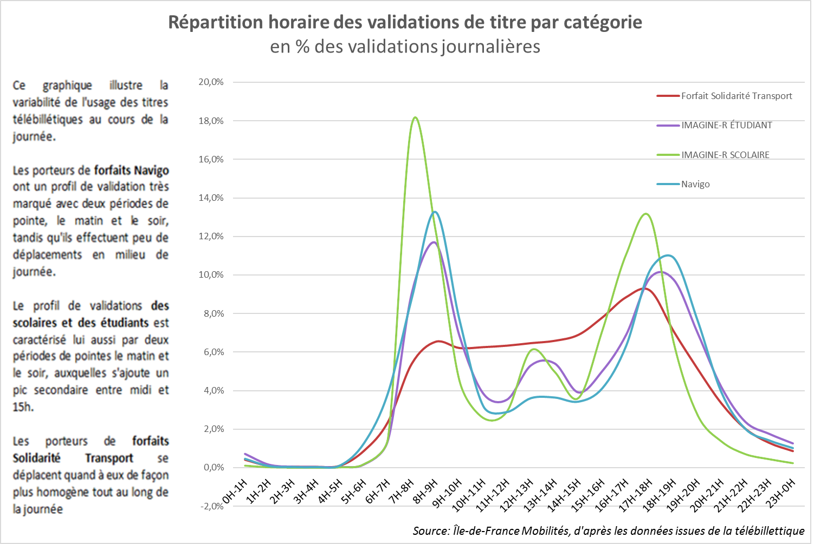
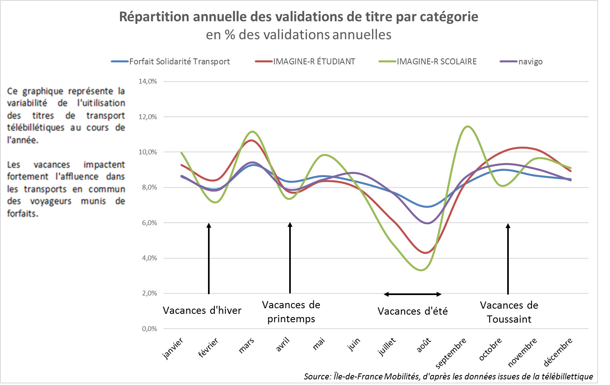
Figure 5 : Les validations de titres télébillettique

2025

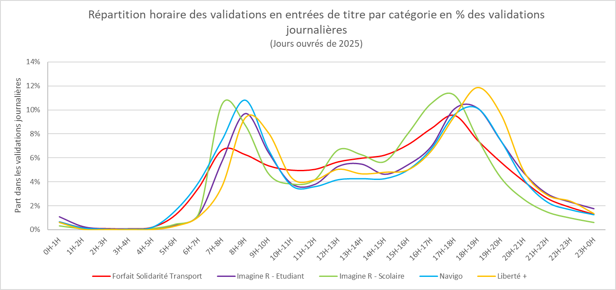

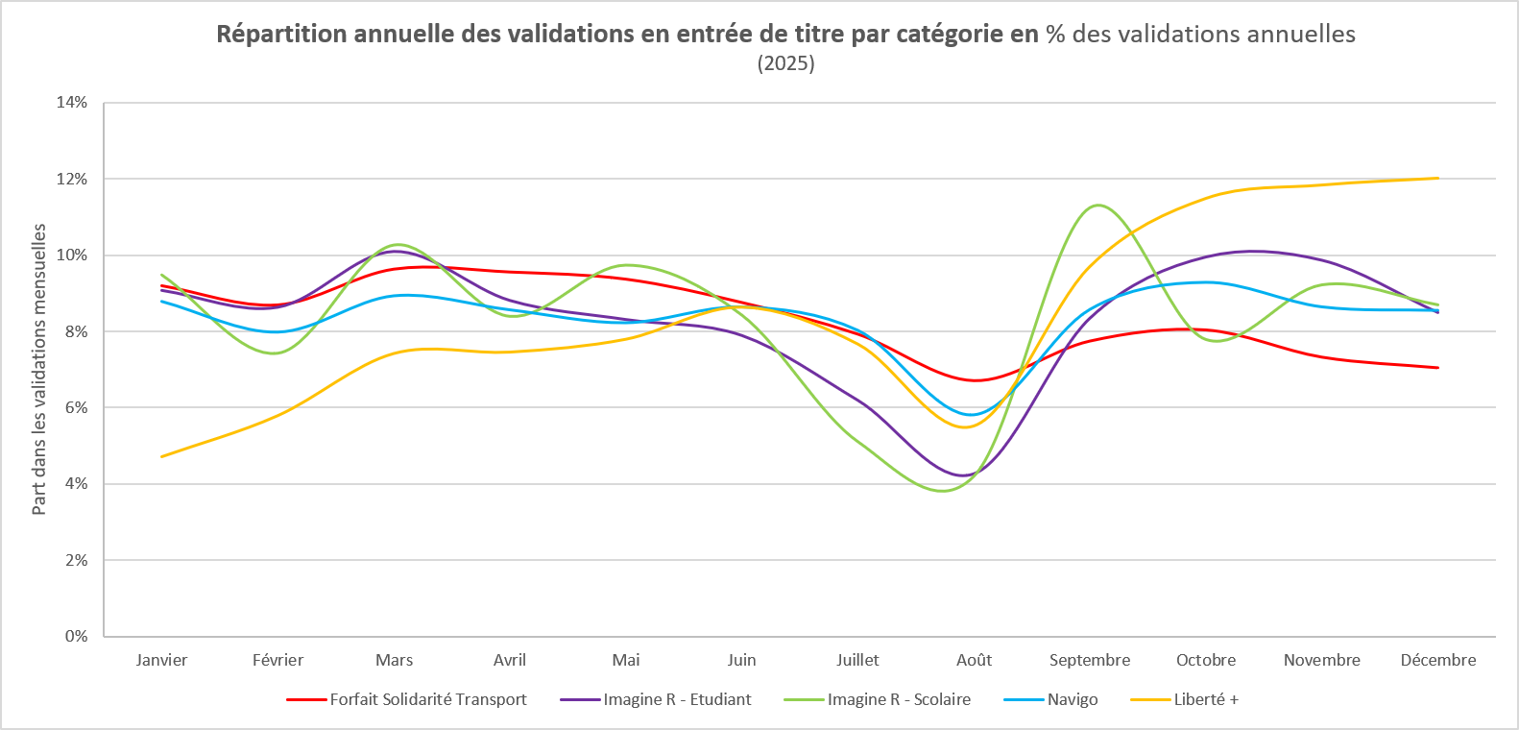

2024

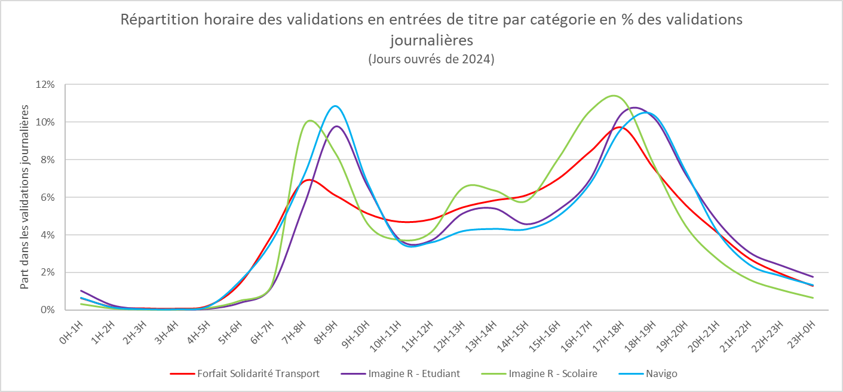

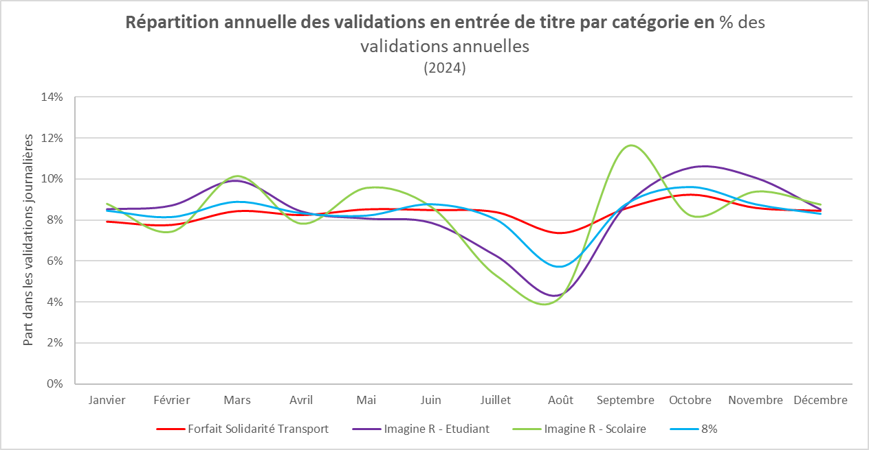

2023

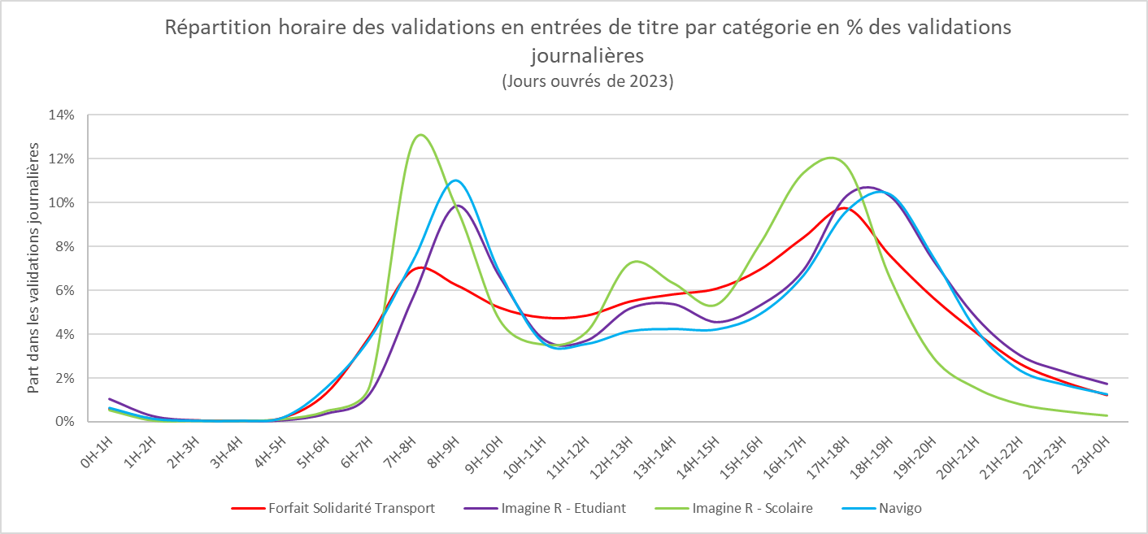

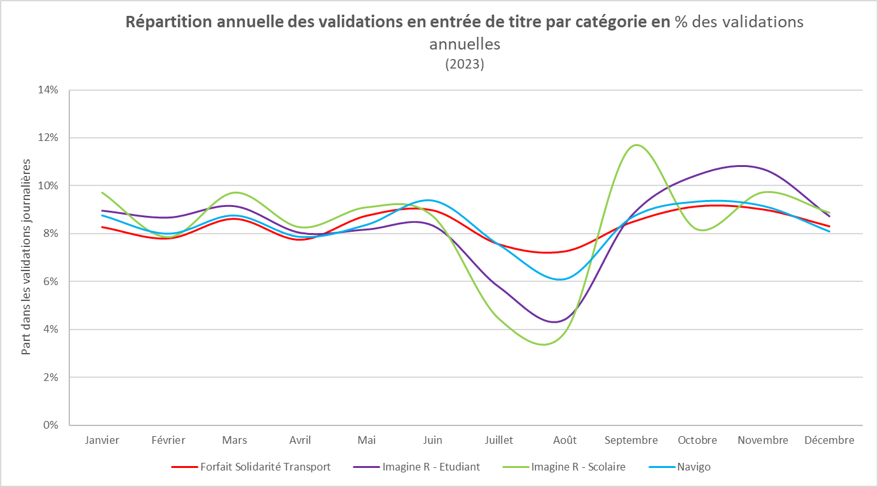

2022

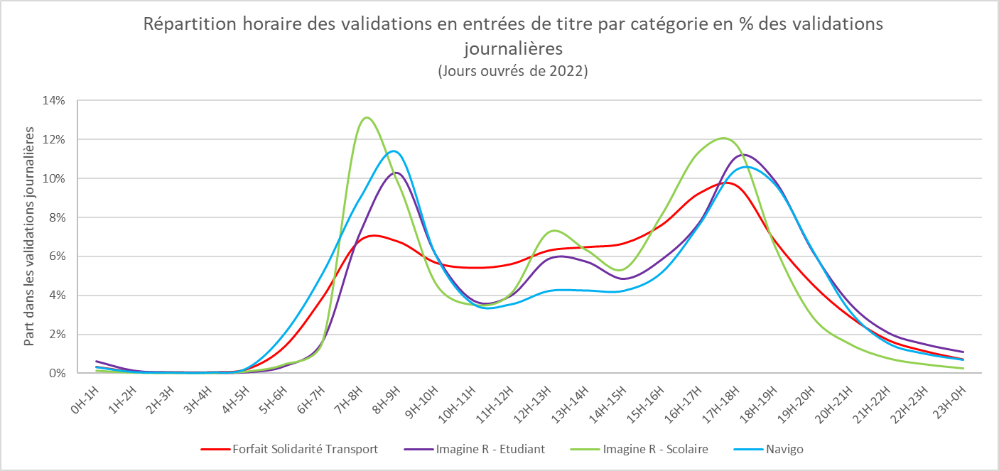

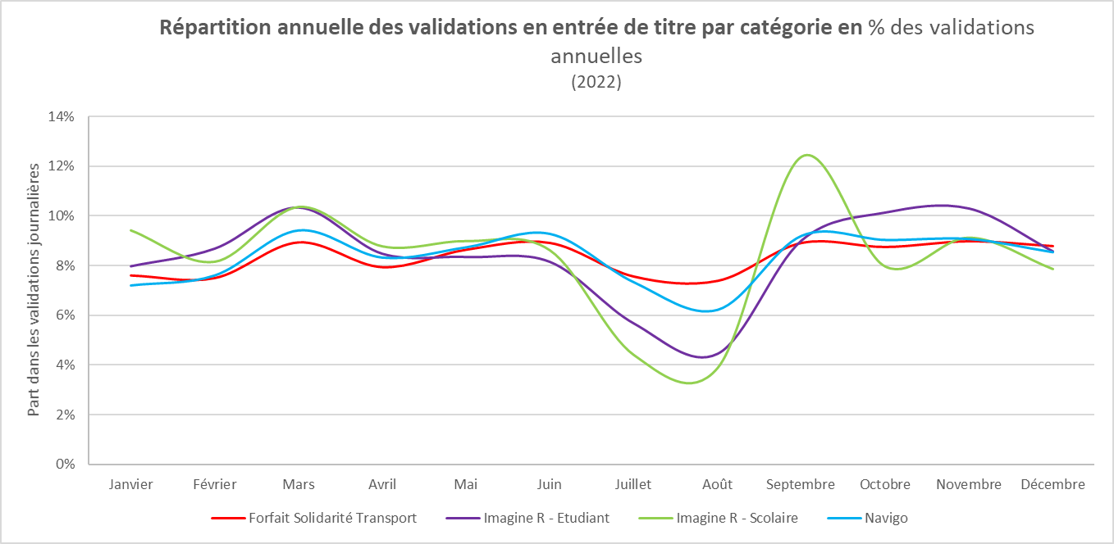

 | 2021
Répartition horaire des validations en entrées de titre par catégorie en % des validations journalières (Jours ouvrés de 2021)
 | Forfait Solidarité Transport | Imagine R - Etudiant | Imagine R - Scolaire | Navigo
0H-1H | 0.0033763625041 | 0.0062990639786 | 0.0014447234699 | 0.003213237904
1H-2H | 0.00090458495377 | 0.0015016965687 | 0.00041334148574 | 0.00071370815146
2H-3H | 0.00067176724806 | 0.00060766934699 | 0.00024015005308 | 0.00041061450582
3H-4H | 0.00062035001625 | 0.00042340080944 | 0.00020052830204 | 0.0004712319848
4H-5H | 0.0022326119853 | 0.00068643411413 | 0.0010398102952 | 0.0026495753588
5H-6H | 0.013825616152 | 0.0038846051486 | 0.0047553787647 | 0.020607211286
6H-7H | 0.038776783712 | 0.016426461472 | 0.016230808356 | 0.051230094668
7H-8H | 0.068186531636 | 0.072235672342 | 0.12795615241 | 0.090044487621
8H-9H | 0.067587106839 | 0.1028224315 | 0.098050071801 | 0.11330666135
9H-10H | 0.056755352876 | 0.061094276859 | 0.046380768597 | 0.060920770567
10H-11H | 0.054071502819 | 0.037512271867 | 0.035286063395 | 0.035643835021
11H-12H | 0.055973944682 | 0.039932800184 | 0.041010350374 | 0.035458643654
12H-13H | 0.062904846943 | 0.058775089585 | 0.072516974608 | 0.042301139806
13H-14H | 0.064702105506 | 0.057377871349 | 0.063402701943 | 0.042560821102
14H-15H | 0.066612279671 | 0.048567452911 | 0.053580925699 | 0.042439862218
15H-16H | 0.076034337384 | 0.058443739901 | 0.081417652082 | 0.051731311396
16H-17H | 0.092307964119 | 0.077411393323 | 0.11394866033 | 0.076374158483
17H-18H | 0.096021646123 | 0.11122263571 | 0.11696749956 | 0.10474807151
18H-19H | 0.06799530291 | 0.098887718435 | 0.065595753832 | 0.097228438137
19H-20H | 0.045694103012 | 0.062926020528 | 0.02924144044 | 0.063438033636
20H-21H | 0.029058764024 | 0.035859181766 | 0.015094490223 | 0.031856244785
21H-22H | 0.017159502434 | 0.021035514019 | 0.0078457550363 | 0.015580770465
22H-23H | 0.011347109271 | 0.01497557677 | 0.0046995420393 | 0.01006268174
23H-0H | 0.0071795231792 | 0.011091021507 | 0.0026804569075 | 0.0070083946468

 | 2019
 | 2017

